关系图
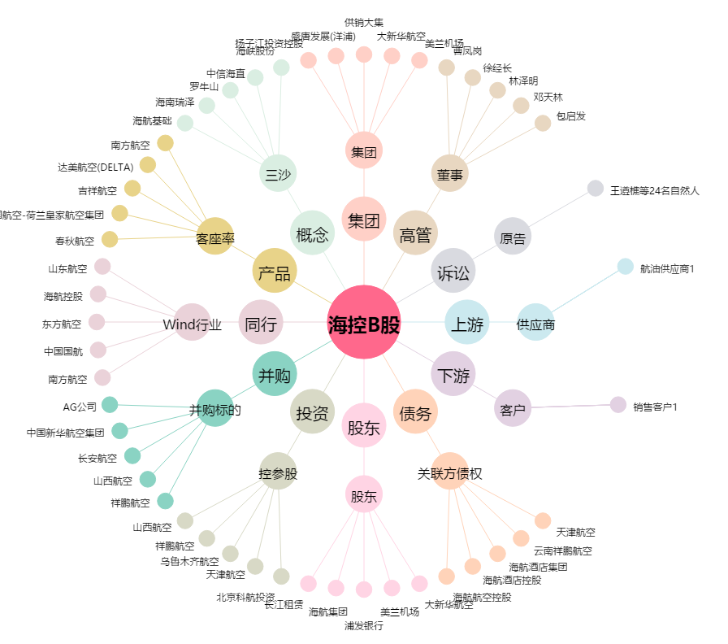
海控B股[900945.SH] - 关系概览图

